写真（例）
現況写真
※以下の写真はあくまで参考例です。各市町村の指示に従い写真を添付してください。

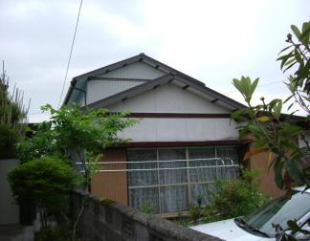

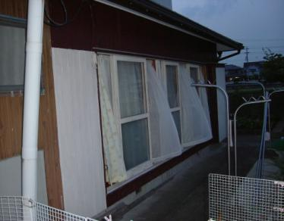

 | ＮＯ-1

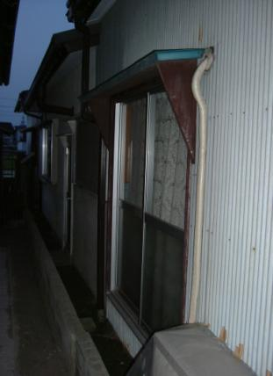

 |  |  | ＮＯ-2

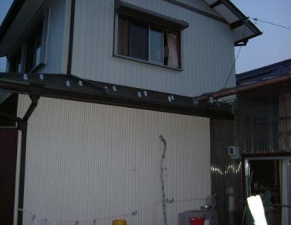

 | ＮＯ-3

 |  | ＮＯ－4

補強ｱﾄﾞﾊﾞｲｽ
住宅の耐震化 を行いましょう
 | （耐震補強工事に向けてのアドバイス）

 |  |  |  |  |  |  | 岐阜 太郎 |  |  |  |  |  | 様
 |  |  |  |  | 申込者名

 |  |  |  |  | 報告年月日 |  | 令和 | 7 | 年 | 6 | 月 | 25 | 日
 |  |  |  |  | （ 調査年月日 |  | 令和 | 7 | 年 | 6 | 月 | 12 | 日 | ）

 |  |  |  |  |  | 調査した岐阜県木造住宅耐震相談士
 |  |  |  |  |  |  | 氏名 |  |  |  | 薮田 三郎
 |  |  |  |  |  |  | 登録証番号 |  |  |  | 第 | H28-712 |  |  | 号

 |  |  |  |  |  | 補助制度のお問い合わせは
 |  |  |  |  |  |  | 岐阜市まちづくり推進部建築指導課
 |  |  |  |  |  |  |  |  |  |  | TEL | 058-265-3904
 |  |  |  |  |  |  | 岐阜県都市建築部建築指導課
 |  |  |  |  |  |  |  |  |  |  | TEL | 058-272-8691
住宅の耐震化って？
…………………………………………………………………………
耐震診断の評点が0.7を下回った場合、大地震が発生した場合に倒壊する可能性が高くなります。住宅の耐震化を検討しましょう！ 住宅の地震対策といえば、まず第一に既存住宅を補強する「耐震補強工事」が思い浮かびますが、その他にも広い意味で、「建替え」や「耐震シェルター」、「家具の固定」など大小のさまざまな対策が含まれるのではないでしょうか。 ここでは、耐震補強工事を支援するため行政が実施している「木造住宅の耐震改修工事費補助制度」を中心に、耐震化を行う場合のメリットや情報提供を行います。 耐震化を実施するためには、どうしても金銭面の負担がかかります。アドバイスを参考に、できることから行いましょう！

耐震補強の工事費はどのくらい？
…………………………………………………………………………
今回の診断結果をもとに、
補強後の評点 |  |  |  | 1.0以上 |  |  | とするおおまかな補強計画を行うと、概ね

 | 3,700,000円 |  |  |  |  |  | ～ |  |  | 4,300,000円

 |  |  |  |  |  |  |  |  |  |  |  |  |  |  | 程度の工事費となります。
【参考】
0.7以上の補強計画とする場合、概ね以下の工事費程度となります。（上記工事費の約7割程度）
 |  | 概ね | 2,590,000 |  |  |  | 円 | ～ | 3,010,000 |  |  |  | 円

※ | 別添の【「一般診断法」による補強計算】は、あくまで概算工事費算出のためのものであり、厳密なものではありません。工事を行うためには、改めて具体的な補強計画を作成する必要があります。
※ | 工事のための具体的な補強計画には、建築士による設計及び監理費用が発生します。
※ | 補強箇所数と種類に応じて、あらかじめ想定した単価にもとづき算定しています。
※ | 診断時の情報のみで算出していますので、精密な現地調査をした結果、補強すべき箇所や内容は変わる場合があります。また、その場合工事費は変動することになります。
※ | 同時にリフォームや増築を行う場合、別途費用が発生します。
補強工事費用の支援制度は？
…………………………………………………………………………
①木造住宅の耐震改修工事費補助制度
耐震補強工事費用の一部に、市町村・岐阜県・国が共同で補助金を交付して
います。

耐震補強工事までの流れ
１） ２） ３） ４） ５） |  | 耐震診断結果が評点1.0未満であった場合、耐震補強工事の実施をおすすめします。 耐震診断の申込窓口に設置されている「岐阜県木造住宅耐震相談士名簿」を閲覧し、依頼する相談士を選択して下さい。 相談士に直接依頼を行い、個別に補強計画に関する契約を行って下さい。 契約後、相談士は今回の耐震診断結果を参考に、より精密な現地調査を行います。調査結果を元に補強計画を立て設計を行います。 工事業者と契約を行い補強工事を実施します。相談士は、工事内容が設計図と整合しているかどうか工事監理を行います。

補助金額 |  |  | 令和7年度着手・完了する工事に限り、以下の計算式により補助金額を算出します。
 | 工事費120万円以内の場合 工事費の61.5％
 | 工事費120万円超えの場合 工事費の11.5％＋60万円かつ最大108.9万円
 |  |  |  |  |  |  |  |  |  |  | ※市町村によっては異なります。
補助金申込み先・申込み方法
 | ○ | 申込み先は、無料耐震診断の申込み窓口と同じです。
 | ○ | 申込み方法は、お手数ですが電話にてお問い合わせいただくか、
 |  | 直接窓口までお越し下さい。（表紙に問い合わせ先があります）

補助金の交付要件
 | ○ | 建物評点が1.0以上となる耐震補強工事で
 |  | あること。
 | ○ | 増築を同時に行う工事でも、補強工事部分に
 |  | かかった工事費のみへの補助が可能です。

②簡易な補強工事への補助
工事費用を抑えた簡易な補強工事についても①と同様に補助金（最大84万円）
を交付しています。
お示しした工事費では補強工事が困難な場合でも、身の安全を守ることを第一
とした比較的安価な補強を検討されてはいかがでしょうか。

補助金の交付要件
 | ○ | 建物評点が0.7以上となる耐震補強工事であること。
 |  | （①の7割の耐震性能を確保します。）
 | ○ | 家具等の転倒防止対策を実施すること。
 | ○ | 上記要件について、詳しくは表紙記載の窓口までお問い合わせください。

③所得税額の特別控除（令和7年12月31日までに耐震改修した場合に適用）
一定の耐震改修工事（※）を行った住宅については、確定申告時に市町村等が
発行した証明書を添付することにより、所得税の控除を受けることができます。
＜耐震改修工事の標準額が250万円以下の場合の控除額＞
耐震改修に要した費用の10％相当額（上限25万円）
＜耐震改修工事の標準額が250万円を超える場合の控除額＞
耐震改修に要した費用から250万円を差し引いた金額の５％相当額（上限37.5万円）
に25万円を加算した額

④固定資産税額の減額措置（令和8年3月31日までに耐震改修した場合に適用）
一定の耐震改修工事（※）を行った住宅については、工事完了後３か月以内に
市町村等が発行した証明書を添付して市町村の税務関係課へ申告することにより
翌年度分の固定資産税（120㎡相当部分まで）が２分の１に減額されます。
※評点１．０以上とする必要があります。②の簡易な補強工事は該当しません。
⑤地震保険料改定と割引制度
地震保険は、建築物・家財の損害を補償する地震災害専用の保険です。
令和３年６月に、地震保険の保険料が改定（引き下げ）されています。
【参考】岐阜県内の地震保険料（保険金額1,000万円の場合の１年間の保険料）
木造 |  | 旧 12,300円 |  |  |  | → | 新 11,200円 |  |  |  | （約8.9%引下げ）
非木造 |  | 旧 7,400円 |  |  |  | → | 新 7,300円 |  |  |  | （約1.4%引下げ）
また耐震診断割引などの割引制度も適用することができます。
補助制度を活用して耐震補強工事を行えば、③④所得税控除・固定資産税
減税制度における市町村が発行する証明書（住宅耐震改修証明書等）を活
用して、保険料が10％割引となります。
詳しくは、（一社）日本損害保険協会 そんぽＡＤＲセンター（損害保険相談・
紛争解決サポートセンター TEL 0570-022808）までお問い合わせ下さい。

⑥リフォーム融資（住宅金融支援機構（旧住宅金融公庫））
耐震改修工事費用への融資を行っています。さらに、高齢者向けに月々の返済
利息のみに抑えられる「高齢者向け返済特例制度」が設けられています。
詳しくは、住宅金融支援機構相談窓口（TEL 0120-0860-35）までお問い合わ
せ下さい。

その他の地震対策
…………………………………………………………………………
①耐震シェルター
建物が倒壊しても、寝室などの日常生活の大部分を過ごす一部屋にシェルター
を設置することで、人命の安全を優先する耐震化対策です。
一般的な耐震補強工事と比較して、数十万円～と比較的安価ですみます。
※市町村によって、補助を実施している場合があります。

②家具の固定
建物が倒壊しなくても、家具の転倒や散乱によって逃げ遅れたりケガを負う危険
があります。転倒防止金具等により、家具の固定を行いましょう。また、就寝時や
避難時のことを考えた家具の配置にしましょう。

建築物の耐震化 総合窓口「ぎふ耐震リフォームネット」
…………………………………………………………………………
岐阜県における耐震化関連施策をご紹介しています。

 | http://www.pref.gifu.lg.jp/shakai-kiban/kaihatsu/jishin-taisaku/11655/taishin/index_5472.html
 | キーワード検索は「ぎふ耐震リフォームネット」
地震保険10%割引
最大１08.9万円の補助金
※市町村によって異なります。
最高1,000万円融資

固定資産税1/2減額
25万円の所得税控除

1 | 岐阜市 | 岐阜市まちづくり推進部建築指導課 | 058-265-3904 |  |  |  | 1.0以上
2 | 大垣市 | 大垣市都市計画部建築指導課 | 0584-47-8436 |  |  |  | 0.7以上
3 | 高山市 | 高山市都市政策部建築住宅課 | 0577-35-3159
4 | 多治見市 | 多治見市都市計画部開発指導課 | 0572-22-1336
5 | 関市 | 関市基盤整備部都市計画課 | 0575-23-7804
6 | 中津川市 | 中津川市建設部建築住宅課 | 0573-66-1111（内線201）
7 | 美濃市 | 美濃市建設部都市整備課 | 0575-33-1122（内線234）
8 | 瑞浪市 | 瑞浪市建設部都市計画課 | 0572-68-9890
9 | 羽島市 | 羽島市建設部都市計画課 | 058-392-9926
10 | 恵那市 | 恵那市建設部都市住宅課 | 0573-26-2111（内線232）
11 | 美濃加茂市 | 美濃加茂市建設水道部都市計画課 | 0574-25-2111（内線259）
12 | 土岐市 | 土岐市建設水道部都市計画課 | 0572-54-1111（内線541）
13 | 各務原市 | 各務原市都市建設部建築指導課 | 058-383-1482
14 | 可児市 | 可児市建設部建築指導課 | 0574-62-1111（内線2242）
15 | 山県市 | 山県市建設課 | 0581-22-6832
16 | 瑞穂市 | 瑞穂市都市整備部都市開発課 | 058-327-2101
17 | 飛騨市 | 飛騨市基盤整備建築住宅課 | 0577-73-0153
18 | 本巣市 | 本巣市都市建設部都市計画課 | 058-323-7758
19 | 郡上市 | 郡上市建設部都市住宅課 | 0575-67-1814
20 | 下呂市 | 下呂市建設部建設総務課 | 0576-53-2010（内線111）
21 | 海津市 | 海津市都市建築部建設都市計画課 | 0584-53-1425
22 | 岐南町 | 岐南町基盤整備部くらし安全課 | 058-247-1360
23 | 笠松町 | 笠松町建設部建設課 | 058-388-1117
24 | 養老町 | 養老町産業建設部建設課 | 0584-32-5081
25 | 垂井町 | 垂井町都市計画課 | 0584-22-1151（内線158）
26 | 関ケ原町 | 関ケ原町産業建設課 | 0584-43-3054
27 | 神戸町 | 神戸町産業建設部建設課 | 0584-27-0177
28 | 輪之内町 | 輪之内町建設課 | 0584-69-3111（内線167）
29 | 安八町 | 安八町まちづくり推進課 | 0584-64-7112
30 | 揖斐川町 | 揖斐川町産業建設部建設課 | 0585-22-2111（内線1635）
31 | 大野町 | 大野町建設部建設課 | 0585-34-1111（内線258）
32 | 池田町 | 池田町建設部建設課 | 0585-45-3111（内線268）
33 | 北方町 | 北方町都市環境課 | 058-323-1114
34 | 坂祝町 | 坂祝町産業建設課 | 0574-66-2408
35 | 富加町 | 富加町建設課 | 0574-54-2115
36 | 川辺町 | 川辺町基盤整備課 | 0574-53-7214
37 | 七宗町 | 七宗町総務課 | 0574-48-1111（内線125）
38 | 八百津町 | 八百津町建設課 | 0574-43-2111（内線2317）
39 | 白川町 | 白川町総務課 | 0574-72-1311（内線214）
40 | 東白川村 | 東白川村産業建設課 | 0574-78-3111（内線280）
41 | 御嵩町 | 御嵩町建設部建設課 | 0574-67-2111（内線2165）
42 | 白川村 | 白川村建設課 | 05769-6-1311（内線165）

